Матрица
География: USA, Europe
Целевая аудитория: мужчины, женщины от 18 до 65 лет. Основной возраст потребителя составляет 25-34 года.
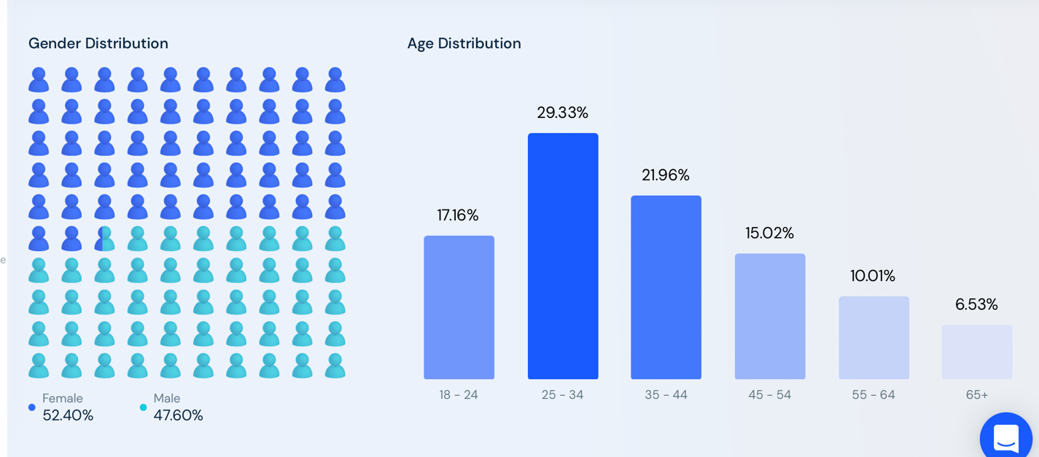

Требования приложения: iOS 12.4 or later, iPadOS 12.4 or later, Android 8.0 or later

Тип | Производители | Модели | Соотношение сторон | Дюймы | Разрешение | ОС | Выход на рынок | Особенность
iOS,iPadOS
Iphone | Apple | Iphone SE 2020 | 16:09:00 | 4.7 | 1134х750 | 13 | 2020 | кнопка
Iphone | Apple | Iphone 8 plus | 16:09:00 | 5.5 | 1920х1080 | 13 | 2017 | кнопка
Iphone | Apple | Iphone 11 Pro | 19.5:9 | 5.8 | 2436х1125 | 14 | 2019 | монобровь
Iphone | Apple | Iphone 11 Pro Max | 19.5:9 | 6.5 | 2688х1242 | 14 | 2019 | монобровь
Iphone | Apple | Iphone 11 | 19.5:9 | 6.1 | 1792х828 | 14 | 2019 | монобровь
Iphone | Apple | Iphone 13 | 19.5:9 | 6.1 | 2532х1170 | 15 | 2021 | монобровь
Iphone | Apple | Iphone 13 Pro Max | 19.5:9 | 6.7 | 2778х1284 | 15 | 2021 | монобровь
iPads | Apple | iPad Air 3 | 4:3 | 10.5 | 1668x2224 | 15 | 2019 | apple pensil
iPads | Apple | iPad mini 6 | 3:2 | 8.3 | 1488x2266 | 14 | 2021 | apple pensil
iPads | Apple | iPad Pro 12.9 | 4:3 | 12.9 | 2048x2732 | 14 | 2021 | apple pensil
Android
Phone | Samsung | Galaxy S10 | 19:9 | 6.1 | 1440x3040 | 10.0 | 2019
Phone | Samsung | Galaxy S9 | 18,5:9 | 5.8 | 2960×1440 | 8.0 | 2018
Phone | Google | Google Pixel 3a | 18,5:9 | 5.6 | 2220х1080 | Android 9.0 Pie | 2019
Phone | Huawei | P30 lite | 19.3:9 | 6.15 | 2312х1080 | Android 9.0 | 2019
Tablets
Tablet | Huawei | MatePad 10.4 | 5:3 | 10.4 | 1200x2000 | Pie | 2020
Tablet | Samsung | Galaxy Tab S4 | 16:10 | 10.5 | 1600x2560 | Nougat | 2018

Данные
